тарифы
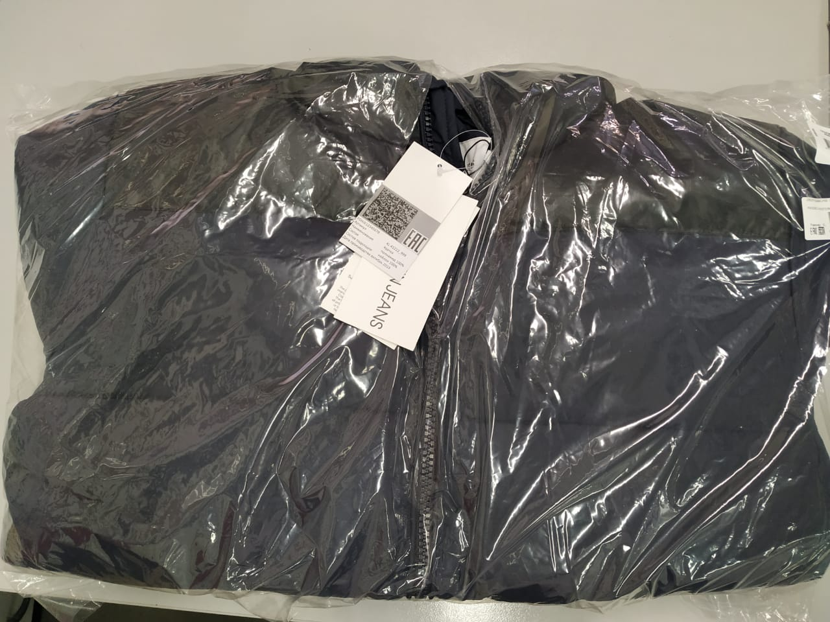
Таблица 5
Опция | Измерение | стоимость | что включает в себя тариф | Комментарий
Разгрузка коробов | короб
Погрузка коробов | короб
Погрузка | м3
Разгрузка | м3
Разгрузка паллет | паллета
Погрузка паллет | паллета
Хранение | м3 в сутки
Хранение паллеты | паллета в сутки
Регистрация экспортной декларации | документ
T 1 за документ включая 1й таможенный код | документ
T 1 за каждый дополнительный код | код
Маркировка (прикрепление стикера на индивидуальную упаковку) | единица
Маркировка (прикрепление стикера на подвесной ярлык одежды) | единица
иное
иное

Маркировка (прикрепление стикера на индивидуальную упаковку)
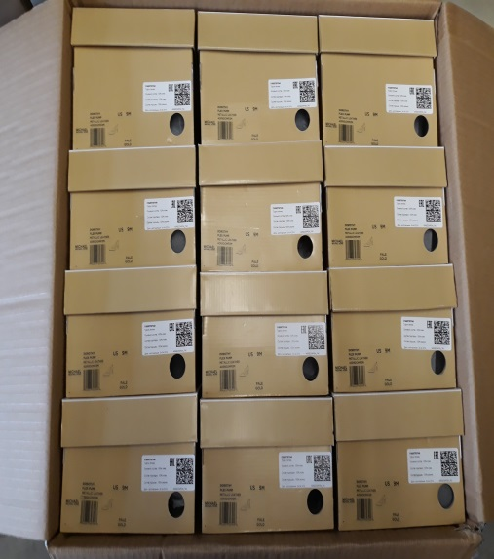
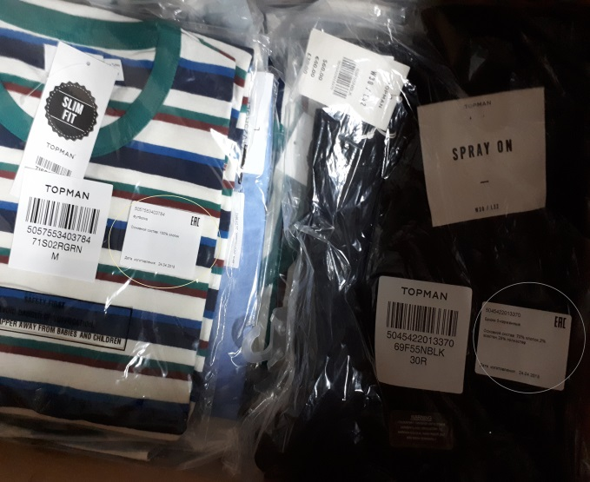

Маркировка (прикрепление стикера на подвесной ярлык одежды)

